Microsoft Defender for Endpoint
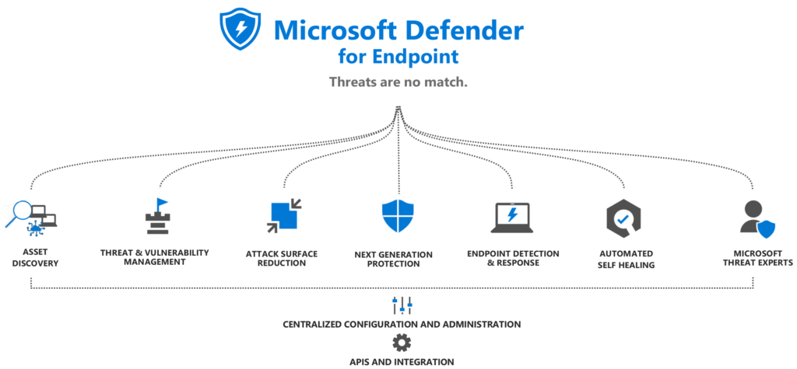

Overview |  |  |  |  | Licencing

Asset Discovery

Threat and Vulnerability Management (TVM) |  |  | "suggestions"
Threat and Vulnerability Management doporučuje realizovatelná vylepšení zabezpečení, která pomohou zlepšit stav zabezpečení a snížit rizika

Attack Surface Reduction (ASR)

Next-Generation Protection (NGP) |  |  | "prevention"
Skládá se z antivirové ochrany v reálném čase na straně klienta v kombinaci s téměř |  |  |  | static signatures (single threats)
okamžitou detekcí vznikajících hrozeb poskytovaných cloudem a je podporována |  |  |  | definitions (threat families)
vyhrazenými aktualizacemi produktů a ochrany a pomáhá chránit před řadou hrozeb, včetně následujících: |  |  |  | heuristics (probability scoring)
 | - Viry a trojské koně
 | - Malware nebo spyware
 | - Rootkity

Komponenty Defender Antivirus

Component |  | Description
Platform/product/app |  | Toto je základ, který poskytuje rozhraní pro správu (konfiguraci), aktualizovatelnost a dodávání součástí ochranného stacku
 |  | Získává aktualizace prostřednictvím Microsoft Update (Windows), Microsoft Auto Update
 |  | (MAU, macOS), update repos (Linux) nebo obchodu s mobilními aplikacemi (Android/iOS)

Antimalware engine |  | K provádění detekce využívá ovladače/komponenty poskytované/instalované platformou nebo operačním systémem
 |  | Aktualizuje se prostřednictvím aktualizačních balíčků Security intelligence

Security intelligence |  | Tato součást je využívána enginem, aby mu pomohla identifikovat škodlivý software a aktivity
 |  | Aktualizace mohou probíhat jako součást aktualizací Security intelligence, v plném rozsahu nebo jako delta

User interface (client) |  | Poskytuje rozhraní pro konfiguraci a správu, někdy s omezenými možnostmi vytváření reports
 |  | Z části Windows, jinak součást platformy/aplikace

Sensors |  | Odkazuje na jakékoli další komponenty, jako jsou senzory jádra, potřebné pro Endpoint Detection and Response (EDR)
 |  | Vestavěné do systému Windows nebo platformy/aplikace používané k jeho aktivaci v operačních systémech jiných než Windows

Client-side protection

Endpoint Detection and Response (EDR)

Automated Self-healing /
Automation, Investigation and Remediation (AIR)

Microsoft Threat Experts

